I. Část 1a
I. Část 1a
Organizační struktura povinné osoby

Organizační struktura povinné osoby |  | Vyhláška č. 163/2014 Sb., v platném znění, příloha 10

Informace platné k datu: | (30.9.2019)
Počet obchodních míst | 1 | Bod 1 písm. h)
Počet pracovníků (přepočtený stav) | 139
Organizační struktura povinné osoby (znázorní se níže)
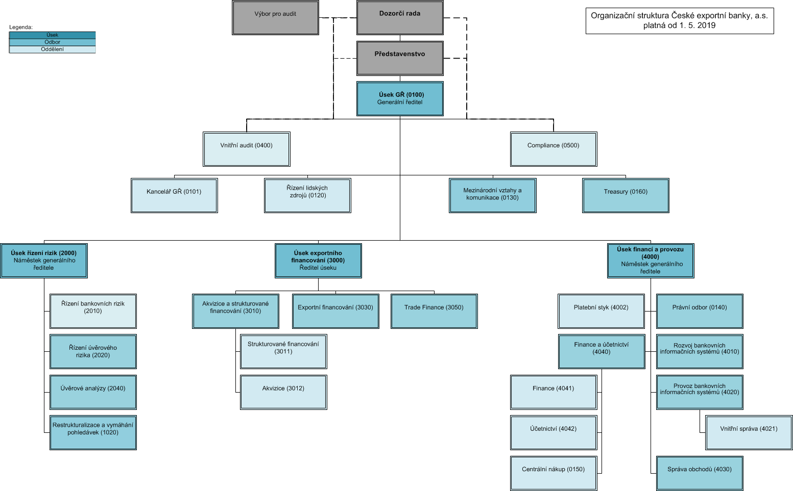

 |  |  | DMS přepisová základna\Vnitřní normy\statutární norma\organizační řád

